1GD-FR-0020
 |  |  |  |  |  |  | PROCESO DE GESTIÓN DOCUMENTAL |  |  |  |  |  |  |  |  | POLICÍA NACIONAL
Código:1GD-FR-0020
Fecha: 04/07/2018 |  |  |  |  |  |  | DIAGNÓSTICO INTEGRAL PARA LOS ARCHIVOS DE LA POLICÍA NACIONAL
Versión: 0

CIUDAD: BOGOTA |  |  |  |  |  |  |  |  |  | FECHA ELABORACIÓN DEL DIAGNÓSTICO |  |  |  |  |  |  | 22 |  | 04 |  |  | 2022
RESPONSABLE DEL DILIGENCIAMIENTO: JUAN PABLO GONZALEZ OSORIO
A. IDENTIFICACIÓN
CÓDIGO Y NOMBRE DE LA UNIDAD: 5 DIRECCION DE INTELIGENCIA POLICIA POLICIAL
FECHA DE CREACIÓN DE LA UNIDAD: 15/02/1995 |  |  |  |  |  |  |  |  |  | ACTO ADMINISTRATIVO DE CREACIÓN DE LA UNIDAD: DECRETO LEY 180 DEL 13 DE ENERO DE 1995
DIRECCIÓN DE LA UNIDAD: AVENIDA BOYACA 142A-55 |  |  |  |  |  |  |  |  |  | ACTO ADMINISTRATIVO VIGENTE DE LA UNIDAD: RESOLUCION 04558 DEL 15 DE OCTUBRE DEL 2015
CORREO ELECTRÓNICO DE LA UNIDAD: DIPOL@DIPOL.GOV.CO |  |  |  |  |  |  |  |  |  | TELÉFONO: 5185704 |  |  |  |  |  |  |  | IP: 4702 - 4704
A.1 DIRECTOR, COMANDANTE O JEFE DE LA UNIDAD:
NOMBRE: |  |  | NORBERTO MUJICA JAIME
GRADO: |  |  | MAYOR GENERAL
CARGO: |  |  | DIRECTOR DE INTELIGENCIA POLICIAL
TIEMPO EN EL CARGO: |  |  |  | 1 AÑOS 3 MESES
A.2 ADMINISTRACIÓN DEL ARCHIVO
Jefe Grupo de Gestión Documental
NOMBRES Y APELLIDOS: JUAN PABLO GONZALEZ OSORIO |  |  |  |  |  |  |  |  |  | CAPACITACIÓN O CURSOS EN GESTIÓN DOCUMENTAL Y ARCHIVÍSTICA
GRADO: SUBINTENDENTE |  |  |  |  |  |  |  |  |  | 1
CARGO: JEFE GESTION DOCUMENTAL |  |  |  |  |  |  |  |  |  | 2
TIEMPO EN EL PROCESO DE GESTIÓN DOCUMENTAL |  |  |  |  |  |  |  |  |  | 3
TIEMPO EN LA INSTITUCIÓN |  |  |  |  |  |  |  |  |  | 4
CORREO INSTITUCIONAL |  |  |  |  |  |  |  |  |  | 5
No. CELULA |  |  |  |  |  |  |  |  |  | 6
No IP DE LA OFICINA Y/O GRUPO 4778 - 4214 |  |  |  |  |  |  |  |  |  | 7
CONDICIÓN MÉDICO |  |  |  |  |  |  |  |  |  | 8
Funciones del Jefe Grupo de Gestión Documental
1 | El evaluado supervisara de manera permanente el trámite en las ventanillas únicas de radicación los documentos que ingresen o salgan de la unidad garantizando el manejo expedito y controlado de la correspondencia.
2 | El funcionario garantizara la reserva legal de la información que repose en las diferentes bodegas de archivo, evitando la materialización de riesgos en el patrimonio documental del Servicio de Inteligencia Policial.
3 | El evaluado garantizara el cumplimiento de los protocolos establecidos para la consulta de documentos, de acuerdo a lo establecido por la jurisprudencia de inteligencia y los lineamientos dados por Secretaria General como dueño de proceso.
4 | Verificar el cumplimiento a los lineamientos del proceso de gestión documental, respecto al control de registros para que se ejecuten las directrices y regulaciones de los entes competentes.
5 | Cumplirá permanentemente las órdenes, actividades e instrucciones relativas al servicio, designadas por cuestión del cargo, función o proceso.
6 | Liderar la proyección, modificación y actualizaciones de las tablas de retención documental cuando se requiera, dando tramite oportuno y presentación de las mismas ante el comité de archivo de la unidad.
7 | Supervisar la ejecución del procedimiento archivo central con el fin de garantizar la disponibilidad e integridad de los activos de información para la consulta.
Responsable Archivo Central
NOMBRES Y APELLIDOS: ANDERSON JULIAN NARANJO TAVERA |  |  |  |  |  |  |  |  |  | CAPACITACIÓN O CURSOS EN GESTIÓN DOCUMENTAL Y ARCHIVÍSTICA
GRADO: PATRULLERO |  |  |  |  |  |  |  |  |  | 1
CARGO: RESPONSABLE ARCHIVO |  |  |  |  |  |  |  |  |  | 2
TIEMPO EN EL PROCESO DE GESTIÓN DOCUMENTAL |  |  |  |  |  |  |  |  |  | 3
TIEMPO EN LA INSTITUCIÓN |  |  |  |  |  |  |  |  |  | 4
CORREO INSTITUCIONAL |  |  |  |  |  |  |  |  |  | 5
No. CELULAR |  |  |  |  |  |  |  |  |  | 6
No IP DE LA OFICINA Y/O GRUPO 5189288 |  |  |  |  |  |  |  |  |  | 7
CONDICIÓN MÉDICO LABORAL |  |  |  |  |  |  |  |  |  | 8
Funciones del Responsable Archivo Central
1 | Ejecutar los lineamientos establecidos para la revisión y organización de las transferencias documentales que son recibidas para garantizar la disponibilidad de la información cuando sea solicitada.
2 | Realizar el monitoreo de las condiciones medio ambientales establecidas para la conservación de la documentación en sus diferentes formatos para evitar la pérdida de información por contaminación del acervo documental.
3 | Realizar las actividades establecidas en la gestión documental, aplicando la normativa vigente.
4 | Guardar la reserva y confidencialidad de los documentos e información que sea de su conocimiento dentro del cumplimiento de sus funciones.
5 | Realizar revista a las unidades desconcentradas, asesorando el proceso de gestion documental y la implementacion de los formatos estandarizados para el desarrollo de las actividades de gestion documental
6 | Dar buen uso a los elementos asignados bajo su responsabilidad, con el fin de mantenerlos disponibles para el servicio.
7 | Cumplir con las actividades establecidas a través de los roles asignados, diferentes a las funciones del cargo.
TALENTO HUMANO
GRADO | APELLIDOS Y NOMBRES |  |  |  |  | CÉDULA | CARGO ACTUAL | No. De Celular | TIEMPO DE SERVICIO EN LA UNIDAD |  |  | TIEMPO EN EL PROCESO DE GESTIÓN DOCUMENTAL |  |  | NIVEL ACADÉMICO |  |  |  |  | CONDICIÓN MÉDICO LABORAL
 |  |  |  |  |  |  |  |  | Años | Meses | Días | Años | Meses | Días
SI | GONZALEZ OSORIO JUAN PABLO |  |  |  |  |  | JEFE GESTIÓN DOCUMENTAL
PT | NARANJO TAVERA ANDERSON JULIAN |  |  |  |  |  | RESPONSABLE ARCHIVO
PT | GALLO CONTRERAS YURY DAYANA |  |  |  |  |  | AUXILIAR ARCHIVO
PT | SANABRIA MORA JOSE EDWIN |  |  |  |  |  | AUXILIAR ARCHIVO
PT | ALEXIS QUINTERO RAMIREZ |  |  |  |  |  | RADICADOR
PT | CASTRO CASTAÑEDA CHRISTIAN ENRIQUE |  |  |  |  |  | RECOLECTOR DE INFORMACIÓN

NIVEL DE LA UNIDAD |  |  |  |  |  | Asesor |  | Control |  | Operativo |  |  |  | Administrativo |  |  |  |  | Docente
 |  |  |  |  |  |  |  |  |  | X
JURISDICCIÓN |  |  |  |  |  | Dirección |  |  | Oficina Asesora |  |  | Región |  | Metropolitana |  | Departamento |  |  | Escuela de Policía |  |  |  | Centro de Instrucción
 |  |  |  |  |  | X
MISIÓN DE LA UNIDAD |  |  |  |  |  | La Dirección de Inteligencia Policial, tiene como misión generar inteligencia estratégica, operacional y para el servicio, con el objetivo de anticipar y prevenir amenazas y desafíos que atenten contra la convivencia y seguridad ciudadana, las personas y el Estado, así como la segundad del personal, las instalaciones, los documentos y las comunicaciones de la Policía Nacional. Así mismo apoyar el servicio de policía en los ámbitos que requiera el mando institucional.
SISTEMA DE ARCHIVO |  |  |  |  |  | Centralizado |  |  |  |  |  |  | Descentralizado
 |  |  |  |  |  | X |  |  |  |  |  |  | X
CLASES DE ARCHIVOS |  |  |  |  |  | Archivo de Gestión |  | Archivo de Central |  | Archivo Intermedio |  |  | Archivo Histórico |  |  | Número de Depósitos
 |  |  |  |  |  | X |  | X |  | X |  |  |  |  |  | ARCHIVO DE GESTION (35) Archivo Central (3) Archivo Intermedio (60)
...
B1. DATOS GENERALES Y UBICACIÓN DEL DEPÓSITO DE ARCHIVO
Accesorio |  |  |  |  |  |  |  | Cantidad | Accesorio |  |  |  |  | Cantidad | Accesorio |  |  |  |  |  |  | Cantidad
Cuenta con extintores CO2 (cuantos): |  |  |  |  |  |  |  | 2 | Termohigrómetros |  |  |  |  | 3 | Puestos de Trabajo |  |  |  |  |  |  | 7
Cuenta con extintores Multipropósito(cuantos): |  |  |  |  |  |  |  | 0 | Equipos de Computo |  |  |  |  | 7 | Teléfonos |  |  |  |  |  |  | 3
Cuenta con extractores de aire (cuantos): |  |  |  |  |  |  |  | 2 | Escáneres |  |  |  |  | 3 | Unidades de Conservación (Cajas) |  |  |  |  |  |  | 1881 Aproximadamente
Cuenta con sensores de movimiento: |  |  |  |  |  |  |  | 0 | Impresoras |  |  |  |  | 0 | Unidades de Conservación (Carpetas) |  |  |  |  |  |  | 7624 Aproximadamente
Deshumidificadores |  |  |  |  |  |  |  | 0 | Fotocopiadoras |  |  |  |  | 0 | Equipos de Microfilmación |  |  |  |  |  |  | 0
Otros, cuales?
EVIDENCIA FOTOGRÁFICA
SE DEBERÁ ANEXAR FOTOGRAFÍAS QUE DEN CUANTA DE LAS CONDICIONES TÉCNICAS MÍNIMAS QUE PRESENTA LA ESTRUCTURA DEL ARCHIVO, EQUIPAMIENTO Y MOBILIARIO, ESTANTERÍA, SEÑALÉTICA Y SEGURIDAD, LAS ÁREAS COLINDANTES Y EL ESTADO DE LA INFORMACIÓN ADMINISTRADA POR LA UNIDAD

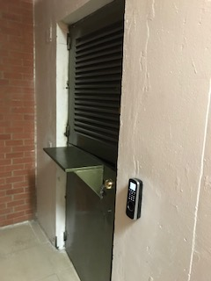
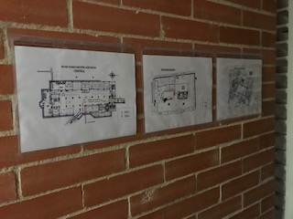
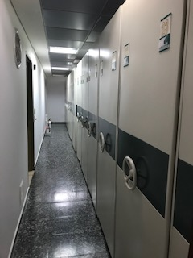
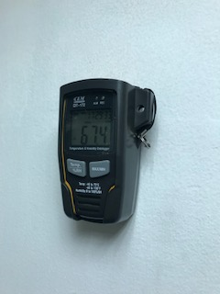
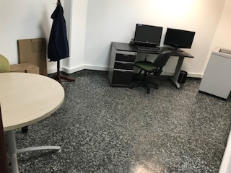
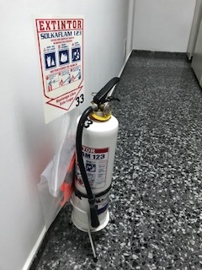

ce

 |  | INGRESO AL ARCHIVO CENTRAL PUERTA DE SEGURIDAD CHAPA Y LECTOR DE HUELLA |  |  | RUTA DE EVACUACION |  |  | EXTRACTOR DE AIRE |  | EXTINTOR DE AGUA FUERA DEL ARCHIVO |  | ARCHIVO RODANTE Y ACERVO DOCUMENTAL |  |  | TERMOHIGROMETRO CERTIFICADO |  |  | AREA DE CONSULTA |  |  | EXTINTOR DE SOLKAFLAM

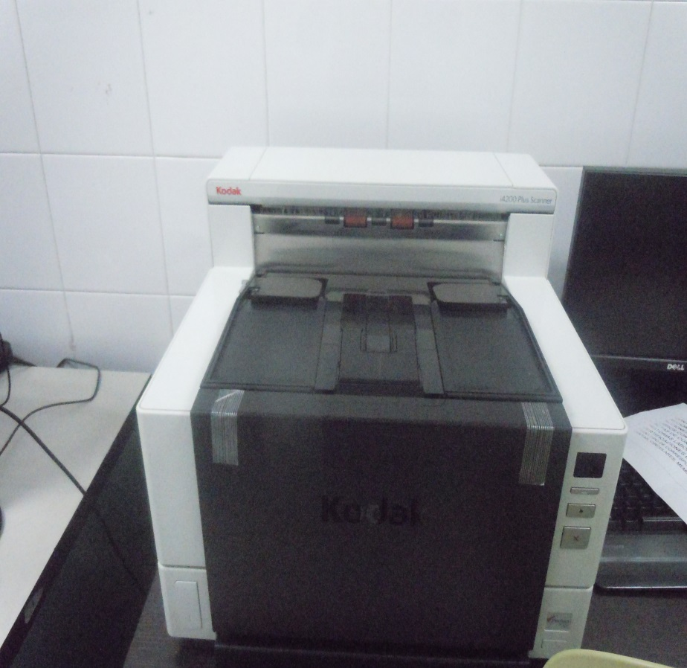

 |  | ESCANNER

C. CARACTERÍSTICAS DE LA DOCUMENTACIÓN
IDENTIFICACIÓN DEL FONDO ACUMULDADO O DOCUMENTAL
UNIDAD POLICIAL |  |  |  |  |  |  | DIRECCION DE INTELIGENCIA POLICIAL
ACERVO DOCUMENTAL
Fechas Extremas Acervo Documental |  |  |  |  |  | Cantidades de Unidades de Conservación Cajas |  | Cantidad Soporte Documental
Fecha Inicial |  | dia: | mes: | año: |  |  |  | Archivo de Gestión | Papel (carpetas) | Análogo
fecha final |  | dia: | mes: | año:
...
B. Inspección y mantenimiento de sistemas de almacenamiento e instalaciones físicas |  |  |  |  |  |  | Archivo Central |  |  | SE REALIZA LIMPIEZA A LOS ESPACIOS DESTINADO PARA EL DESARROLLO DE LA ACTIVIDAD DE ARCHIVO, LIMPIEZA DE LA ESTANTERIA Y UNIDADES DE CONSERVACION. |  |  | GS-2022-000499-DIPOL |  |  | MENSUAL
C. Saneamiento ambiental: desinfección, desratización y desinsectación |  |  |  |  |  |  | Archivo Central |  |  | DE ACUERDO A LAS ACTIVIDADES DE FUMIGACION PROGRAMADAS POR EL AREA ADMINISTRATIVA SE EJECUTA ESTA ACTIVIDAD A TODAS LAS INSTALACIONES DE LA UNIDAD |  |  | LA EMPRESA SEASIN LIMITADA A QUENES SE LES ADJUDICO EL CONTRATO " SERVICIO INTEGRAL DE ASEO Y FUMIGACION " |  |  | ANUAL
D. Monitoreo y control de condiciones ambientales |  |  |  |  |  |  | Archivo Central |  |  | SE REALIZA EL CONTROL DIARIO DE TEMPERATURA Y HUMEDAD TRES VECES AL DIA, EN LAS PLANILLAS ESTABLECIDAS PARA SU RESPECTIVO REGISTRO |  |  | PLANILLAS DE REGISTRO CONTROL AMBIENTAL |  |  | DIARIO
E. Almacenamiento y re-almacenamiento |  |  |  |  |  |  | Archivo Central |  |  | SE REALIZO LA COMPRA DE UNIDADES DE CONSERVACION, CAJAS Y CARPTEAS PARA EL DESARROLLO DE LA ACTIVIDAD ARCHIVISTICA EN LA UNIDAD |  |  | 04-2-1-0019-20211 CONTRATO Y SOLUCITUD DE GS-2021-011863-DIPOL-AREA |  |  | SEMESTRAL |  |  |  |  | EN LA ACTUALIDAD SE CONTINUA CON LAS UNIDADES DE CONSERVACION DISPUESTA EN EL CONTRATO EN MENCION,
F. Prevención de emergencias y atención de desastres. |  |  |  |  |  |  | Archivo Central |  |  | SE ESTRUCTURO EL PLAN DE EMERGENCIAS EN ARCHIVO Y SE REALIZO LA SOCIALIZACION AL INTERIO DE LA DIRECCION DE INTELIGENCIA POLICIAL |  |  | ACTA - 030 - DIPOL - GUGED – 2.21 QUE TRATA DE LA SOCIALIZACIÓN DEL PLAN DE PREVENCIÓN DE EMERGENCIAS Y ATENCIÓN DE DESASTRES DEL ARCHIVO CENTRAL EN LA DIRECCIÓN DE INTELIGENCIA POLICIAL |  |  | SEMESTRAL
PLAN DE CONSERVACIÓN PREVENTIVA
Programa |  |  |  |  |  |  | Clase de Archivo |  |  | Actividad |  |  | Evidencia |  |  | periodicidad |  |  |  |  | Observaciones
A. Preservación digitla a largo plazo |  |  |  |  |  |  |  |  |  | NO SE DEDARROLLA |  |  |  |  |  |  |  |  |  |  | ESTA ACTIVIDAD NO SE DESARROLLA AL INTERIOR DE LA UNIDAD
EVIDENCIA FOTOGRÁFICA
SE DEBERÁ ANEXAR FOTOGRAFÍAS QUE DEN CUANTA DE LAS CONDICIONES DE ORGANIZACIÓN, ADMINISTRACIÓN, CUSTODIA Y CONSERVACIÓN DE LOS ACERVOS DOCUMENTALES
Plan de conservación de preventiva
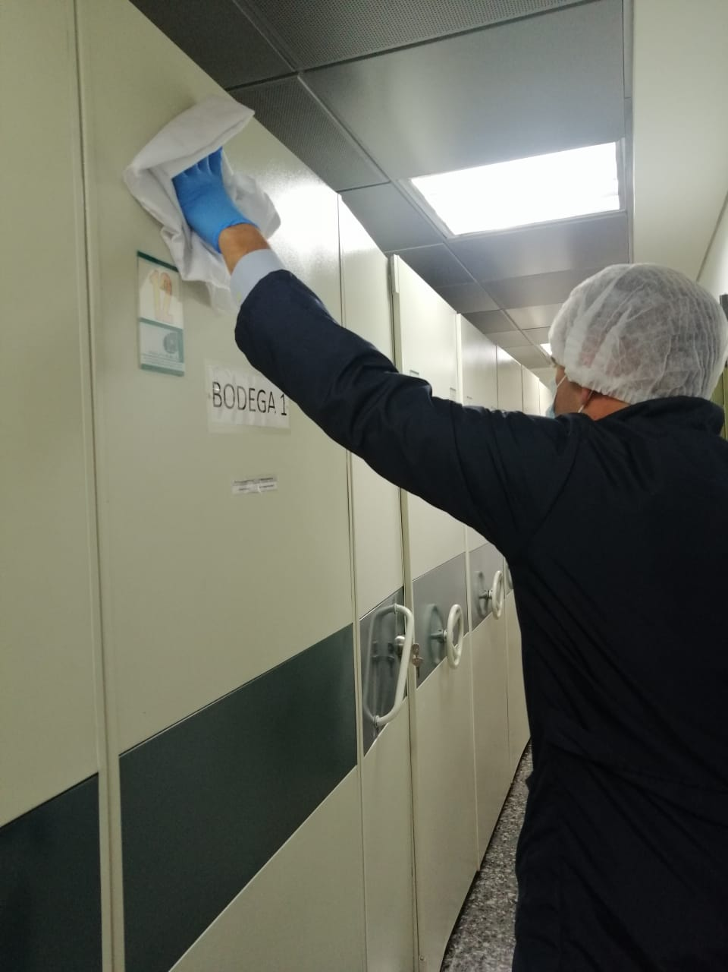
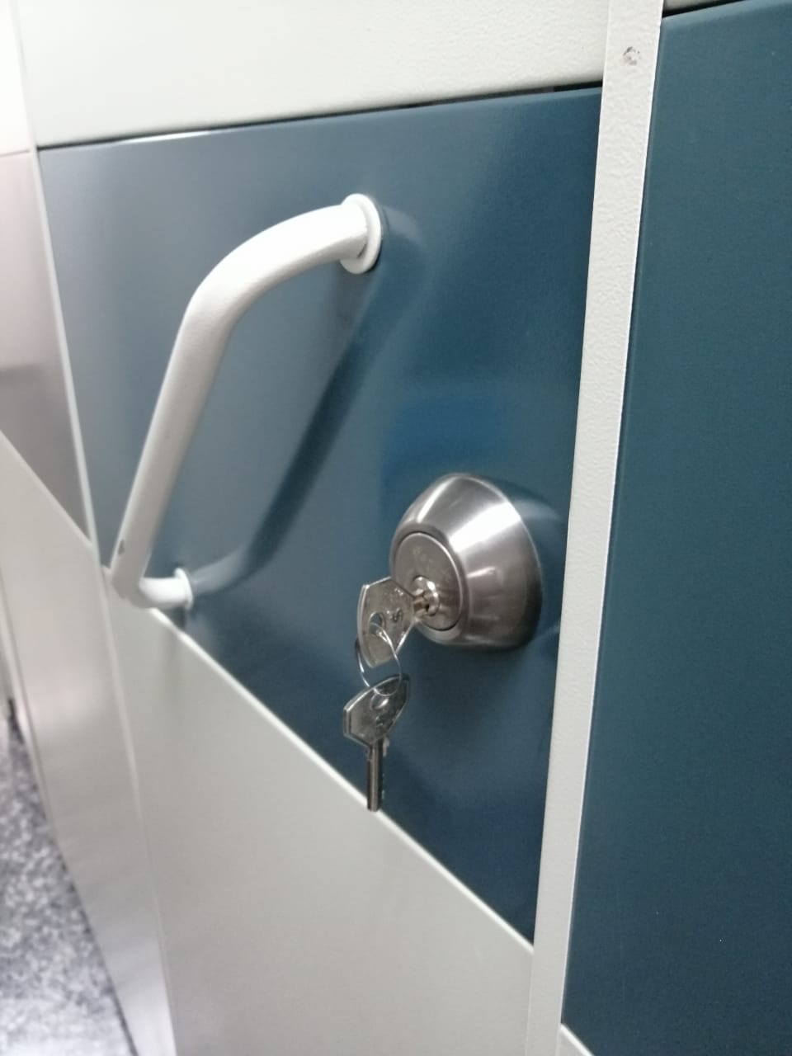
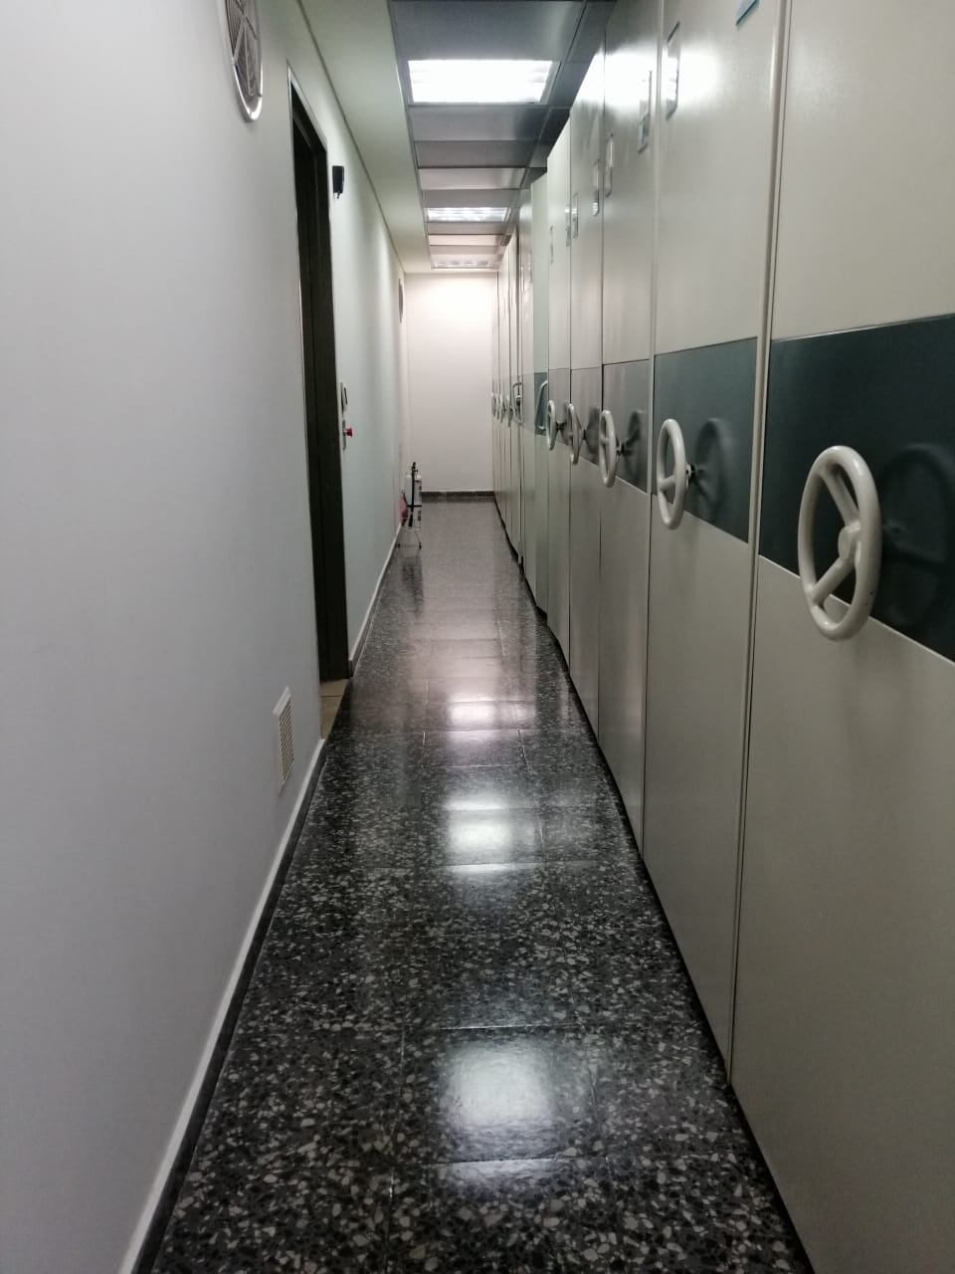
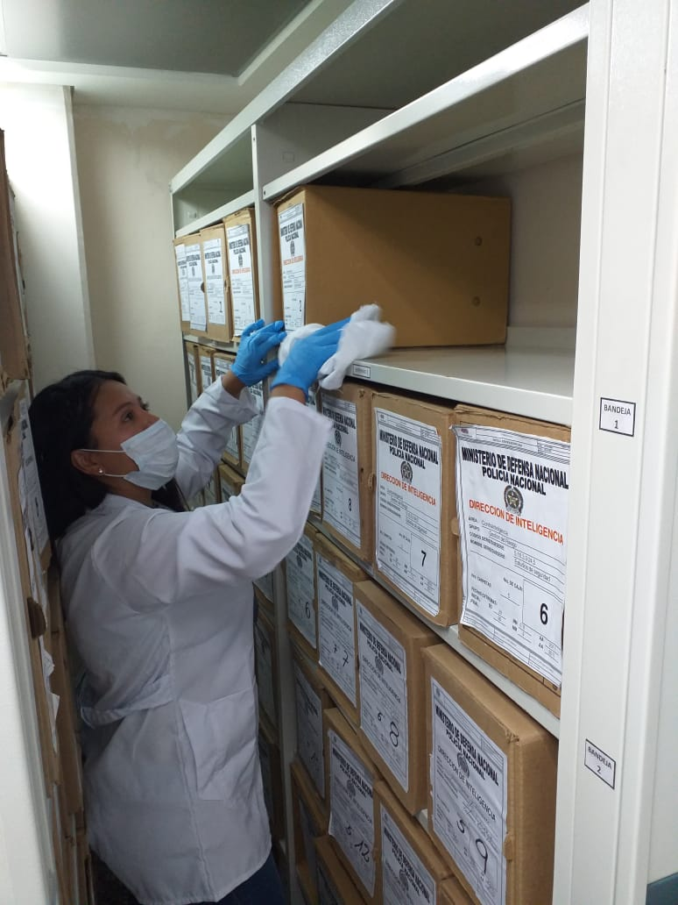
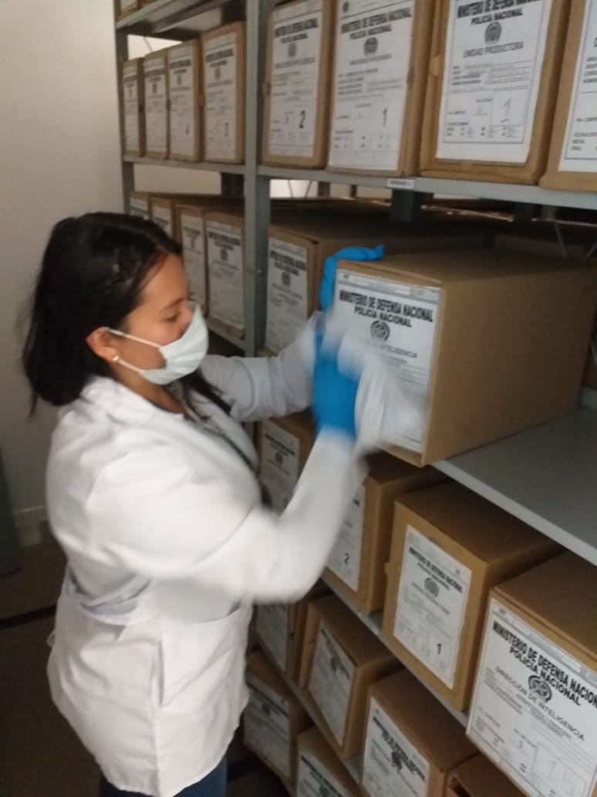

Fecha de Elaboración |  |  |  | 22 | 4 | 2022 |  | Fecha de Elaboración |  | 17 | 4 | 2022 |  |  |  | VISTO BUENO JEFE DE LA UNIDAD
Diagnostico Elaborado por: |  |  |  | PATRULLERO ALEXIS QUINTERO RAMIREZ |  |  |  | Jefe Grupo de Gestión Documental |  |  | SUBINTENDENTE JUAN PABLO GONZALEZ OSORIO |  |  |  |  | Comandante de Unidad |  | MAYOR GENERAL NORBERTO MUJICA JAIME
 |  |  |  | Grado Nombres y Apellidos |  |  |  |  |  | Grado Nombres y Apellidos |  |  |  |  |  |  | Grado Nombres y Apellidos

Firma |  |  |  |  |  |  |  | Firma |  |  |  |  |  |  |  |  | Firma

